dashboard

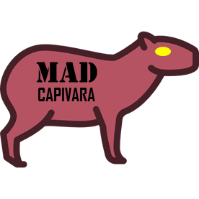
Total de Grupos vendidos
Total de Receita Líquida por Região

2567141 Milhões

R$ 236,351,927.54

Receita Líquida por Grupo
 | 2019 | 2020 | 2021
ARROZ DOCE | R$ 2,620,845.69 | R$ 8,618,301.97 | R$ 2,518,577.45
CASCA DE AMENDOIM | R$ 256,999.49 | R$ 48,290.78 | R$ 1,330.32
GOMAS DE MASCAR | R$ 10,721,009.41 | R$ 66,054,532.90 | R$ 21,508,741.20
PIRULITOS | R$ 7,223,468.48 | R$ 69,169,535.05 | R$ 34,178,866.06
PNEU DE BICICLETA | R$ 503,503.45 | R$ 2,694,459.70 | R$ 1,350,321.80
SORVETE DE MENTA | R$ 2,505,813.00 | R$ 5,655,240.83 | R$ 722,089.96
Receita Líquida por Região
 | 2019 | 2020 | 2021
CENTRO-OESTE | R$ 1,449,783.29 | R$ 8,538,048.98 | R$ 4,808,792.08
NORDESTE | R$ 2,224,968.52 | R$ 22,292,198.12 | R$ 8,596,994.12
NORTE | R$ 334,180.08 | R$ 3,728,251.59 | R$ 1,630,278.84
SUDESTE | R$ 6,122,261.21 | R$ 47,147,763.44 | R$ 20,075,072.27
SUL | R$ 13,700,446.42 | R$ 70,534,099.10 | R$ 25,168,789.48

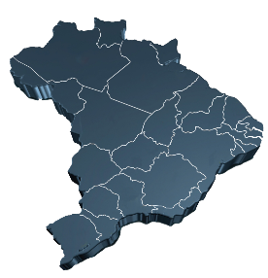

Quantidade Vendida por Grupo
 | 2019 | 2020 | 2021
ARROZ DOCE | 180305 | 831338 | 216292
CASCA DE AMENDOIM | 4229 | 20972 | 9
GOMAS DE MASCAR | 96652 | 337362 | 123846
PIRULITOS | 21220 | 360693 | 204930
PNEU DE BICICLETA | 446 | 2011 | 866
SORVETE DE MENTA | 7752 | 158012 | 206
Quantidade Vendida por Região
 | 2019 | 2020 | 2021
CENTRO-OESTE | 8960 | 32425 | 20786
NORDESTE | 8073 | 140701 | 37682
NORTE | 585 | 26584 | 10821
SUDESTE | 43658 | 513769 | 138800
SUL | 249328 | 996909 | 338060

